Лист1
 | Сеть Магазинов "МОНТАЖНИК",
г. Кунгур, ул. Свободы 82а. Тел. 2-58-00 |  |  |  |  |  | Теплицы-Кунгур-Пермь.рф
сотовый 8-950-452-59-58 |  |  |  |  |  | teplica-chehol.ru
 | эл. Почта: Kungur_sk@mail.ru

 | Прайс-лист. Теплицы. 25.01.2023 г.
 | Теплица оцинкованная (Оцинкованная сталь горячего цинкования ГОСТ-19904-90/08 пс)
 | Наименование |  | Ед. изм. | Каркас | 4мм (0,6 кг/м2) | 4мм(0,77кг/м2) | Схема теплицы

 | Теплица 3м Стандарт 2 двери, 2 форточки, дуги через 1м |  |  |  |  |  | 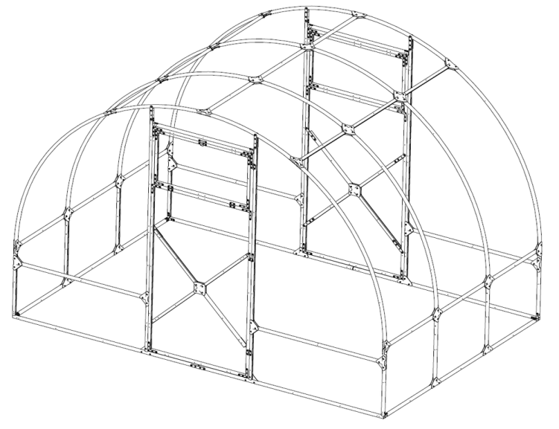
 | 3х4 м |  | шт. | 15,550р. | 29,650р. | 32,800р.
 | 3х6 м |  | шт. | 20,750р. | 39,550р. | 43,750р.
 | 3х8 м |  | шт. | 26,200р. | 49,700р. | 54,950р.
 | Теплица 3м шаг дуги 0,65 2 двери, 2 форточки |  |  |  |  |  | 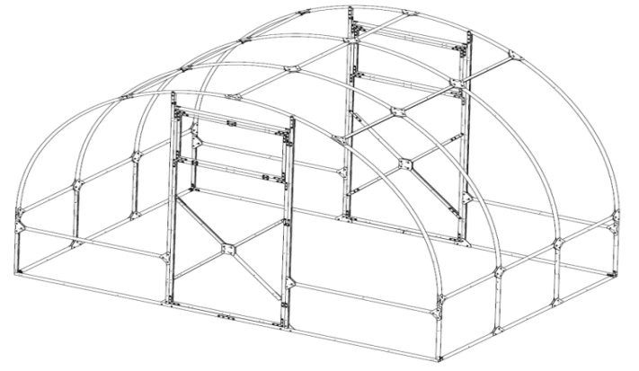
 | 3х4 м |  | шт. | 18,189р. | 32,289р. | 35,439р.
 | 3х6 м |  | шт. | 23,938р. | 42,738р. | 46,938р.
 | 3х8 м |  | шт. | 30,900р. | 54,400р. | 59,650р.
 | Теплица 2.5м шаг дуги через 1м 2 двери, 2 форточки |  |  |  |  |  | 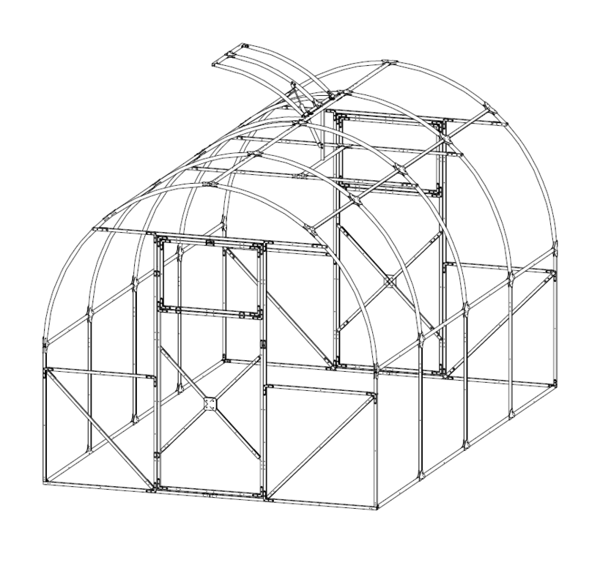
 | 2,5х4 м |  | шт. | 15,550р. | 29,650р. | 32,800р.
 | 2,5х6 м |  | шт. | 20,750р. | 39,550р. | 43,750р.
 | 2,5х8 м |  | шт. | 26,200р. | 49,700р. | 54,950р.
 | Теплица 2м шаг дуги 1м 2 двери, 4 форточки |  |  |  |  |  | 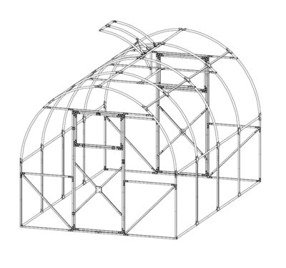
 | 2х4 м |  | шт. | 13,900р. | 28,000р. | 31,150р.
 | 2х6 м |  | шт. | 18,139р. | 36,939р. | 41,139р.
 | 2х8 м |  | шт. | 22,136р. | 45,636р. | 50,886р.
 | НОВИНКА!!! Теплица "Кунгурка" с чехлом из армированной плёнки
 | Теплица 3м шаг дуги 1м без дверей и форточек |  |  |  | чехол на теплицу | теплица + чехол
 | 3х4 м |  | шт. | 12,750р. | 8,500р. | 21,250р.
 | 3х6 м |  | шт. | 16,800р. | 9,500р. | 26,300р.
 | 3х8 м |  | шт. | 21,350р. | 11,000р. | 32,350р.
 | Дополнительная форточка для теплицы - 1700р.
 | Парник 2х0,8х0,8м |  |  |  |  |  | 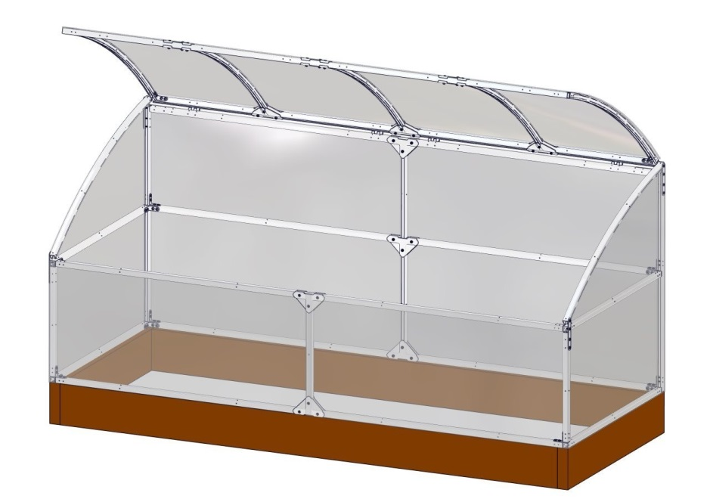
 | Парник каркас оцинкованный |  |  |  | 6,824р.
 | Парник каркас + СПК 0,6 плотность |  |  |  | 9,024р.
 | № | Марка сотового поликарбоната |  |  | Плотность |  | Ед. изм. | Прозрачный | Цветной
 | 2 | бесцветный 4 мм |  |  | 0,6 кг/м2 |  | лист | 4,700р. | -
 | 3 | бесцветный 4 мм |  |  | 0,77 кг/м1 |  | лист | 5,750р. | ─
 | 3 | бесцветный 4 мм |  |  | 0,85 кг/м2 |  | лист | 6,230р. | ─
 | ДОСТАВКА ПО ПЕРМСКОМУ КРАЮ
 | Кунгур |  |  |  | 400р.
 | При покупке двух и более теплиц |  |  |  | БЕСПЛАТНО
 | По Пермскому краю |  |  |  | Расчитывается индевидуально
 | Брус для теплиц
 | Брус 100*100*6000 естественной влажности |  |  |  |  | 1050р./шт
 | Брус 100*100*6000 пропитанный антисептиком |  |  |  |  | 1350р./шт
 | Комплект бруса на теплицу 4м / 6м / 8м (с уголками и саморезами) |  |  |  |  | 3750р. / 4750р. / 5500р.
 | Монтаж теплицы
 | теплица 4метра с шагом дуги 1м |  |  |  |  | 5000р.
 | теплица 6метра с шагом дуги 1м и 4м с шагом дуги 0,65м |  |  |  |  | 5500р.
 | теплица 8метров с шагом дуги 1м и 6м с шагом дуги 0,65м |  |  |  |  | 6000р.
 | теплица 8метров с шагом 0,65м |  |  |  |  | 6500р.

